界面&功能
角色系统 |  |  |  | 功能规则

 | 功能入口 |  |  |  | 角色基本规则
 |  |  |  |  | 1.设计目的是什么
 | 1.主界面点击【人物】图标进入 |  |  |  | ▶ | 提供玩家等级成长的基础系统。并决定后续玩法的开放等级与顺序。
 | 2.进入本界面时，默认显示角色页签 |  |  |  | 2.解锁方式
 | 3.当玩家有更高阶数的装备可穿戴时，角色系统有红点提示 |  |  |  | ▶ | 在游戏中默认开放
 |  |  |  |  | 3.基本规则
 |  |  |  |  | ▶ | 玩家等级上限为X级。
 |  |  |  |  | ▶ | 玩家初始默认等级为1级。
 |  |  |  |  | ▶ | 玩家当前等级经验值足够后会自动升级。
 | 参考图标
 |  |  |  |  | 4.数值节奏
 |  |  |  |  | ▶ | 前90级为快速升级阶段，大批量更换装备和提升属性。
 |  |  |  |  | ▶ | 级为参加各种活动、副本、玩法，每日可以提升一定级别的阶段。
 |  |  |  |  | ▶ | 级为缓慢提升等级的阶段。

 | 角色主界面【当前为示例】
3
10
1
7
8
2
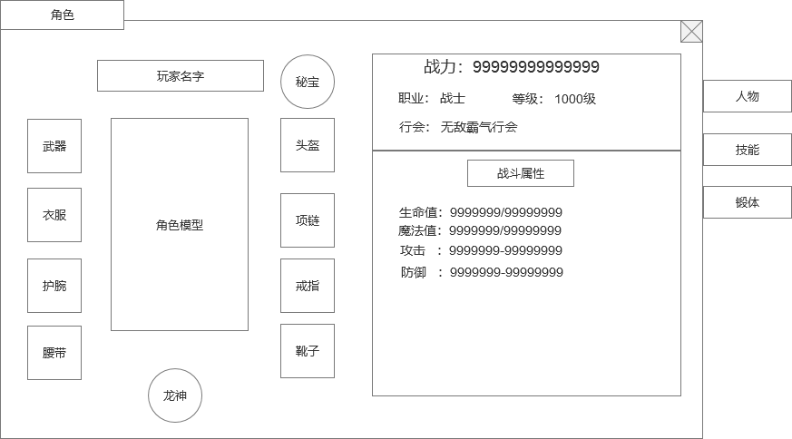
 |  | 1.功能标题与功能说明 |  |  | 1.功能标题与功能说明
 |  | ▶ | 角色标题
 |  | 2.功能页签 |  |  | 2.功能页签
 |  | ▶ | 功能页签，页签会有多个，每个页签之间的间隔处理 |  | ▶ | 默认打开第一个人物页签。
 |  | ▶ | 需要有选中效果
 |  |  |  |  | 4.角色装备位
 |  | 3.玩家名称 |  |  | ▶ | 装备位如图所示。可同时穿戴8件装备。
 |  | ▶ | 需要显示角色名称。用特殊的底衬托名字，可以添加职业图标。 |  | ▶ | 有可替换的高级装备时或者空位有可穿戴的装备时，显示红点提示。
4
 |  | 4.角色装备位 |  |  | ▶ | 点击空装备位时，如果有装备可以穿戴，则穿戴装备，没有可穿戴，则提示“当前没有可穿戴的XX”
 |  | ▶ | 装备位如图所示，有8个装备部位 |  | ▶ | 点击装备位上的装备图标时，弹出装备tips，tips界面右侧有卸下、锻造页签按钮
 |  | ▶ | 如果没有穿戴装备时，默认底框也需要有暗色的图标显示是什么部位 |  |  | 点击卸下按钮，把装备脱下放入背包中。
 |  | ▶ | 有可替换的高级装备时，显示红点提示。 |  |  | 点击锻造按钮，跳转到锻造界面，且选中该部位的装备。
 |  | 5.角色形象
 |  | ▶ | 根据玩家装备的武器，显示玩家的形象。 |  | 5.角色形象
 |  | ▶ | 本项目单个角色的形象固定，武器形象随装备变动变更。 |  | ▶ | 根据玩家装备的武器衣服称号，显示玩家的形象。
 |  | 6.龙神装备
 |  | ▶ | 切换龙神装备的按钮，有2种状态：在显示正常装备时，显示龙神；在显示龙神装备时，显示主装。 |  | 6.龙神装备
 |  | ▶ | 点击后，由普通装备切换到龙神装备 |  | ▶ | 是一个切换按钮，点击切换到龙神装备
 |  |  | 龙神装备的底框最好和普通装备的框有区分 |  | ▶ | 切换后只是装备框变了，由普通装备框变成了龙神装备框，其他保持不变
 |  | 7.秘宝装备 |  |  | ▶ | 龙神装备框的操作和普通装备一样
5
 |  | ▶ | 特殊装备框：龙神秘宝 |  | ▶ | 在显示正常装备时，显示龙神，点击切换到龙神装备；在显示龙神装备时，显示主装，点击切到正常装备。
9
 |  | ▶ | 和正常装备一样是穿戴效果 |  | 7.秘宝装备
 |  | 8.基本信息显示框 |  |  | ▶ | 备底框要做的特殊，和普通装备底框有明显区分度
6
 |  | ▶ | 显示玩家的当前战力，需要有艺术字和特殊数字。 |  | ▶ | 点击装备位上的装备图标时，弹出装备tips，tips界面右侧有卸下、合成页签按钮
 |  | ▶ | 显示玩家基本信息：职业，等级，行会信息 |  |  | 点击卸下按钮，把装备脱下放入背包中。
 |  | 9.战斗属性 |  |  |  | 点击合成按钮，跳转到秘宝合成界面。
 |  | ▶ | 显示玩家的战斗相关属性。 |  | 8.基本信息显示框
 |  | ▶ | 各属性需要对其，整体要工整好看 |  | ▶ | 显示玩家的当前战力，需要有艺术字和特殊数字。
 |  | ▶ | 战斗属性区域可上下滑动 |  | ▶ | 显示玩家基本信息：职业，等级，行会信息
 |  | 10.关闭按钮 |  |  | 9.战斗属性
 | 无标注版 | ▶ | 点击关闭角色弹窗。 |  | ▶ | 显示玩家的战斗相关属性。
 |  |  |  |  | ▶ | 各属性需要对其，整体要工整好看
 |  |  |  |  | ▶ | 战斗属性区域可上下滑动
 |  |  |  |  | 10.关闭按钮
 |  |  |  |  | ▶ | 点击关闭界面

参考界面
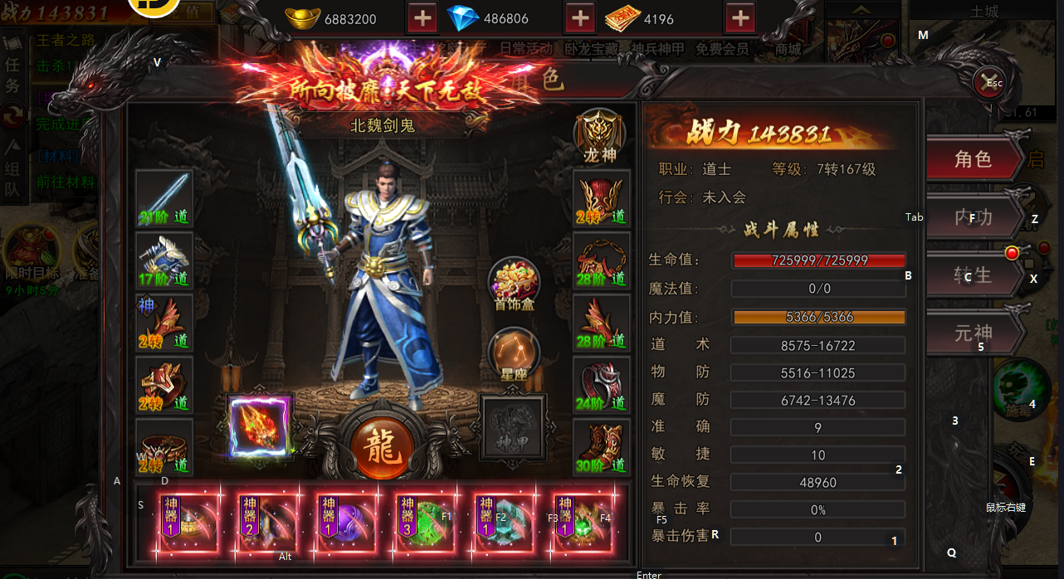
参考图

 | 参考游戏—

美术需求
美术需求

 | UI需求
 | 序号 | 类型 | 对应界面 | 内容描述 | 功能需求 | 备注 | 参考图
 | 1 | UI | 角色-角色界面 | 角色界面相关内容 | 详见界面设计
 | 2 | UI | 角色-角色界面 | 战斗力特殊文字和数字字体 |  |  | 

 | 原画需求
 | 序号 | 类型 | 对应界面 | 内容描述 | 功能需求 | 备注 | 参考图
 | 无

 | ICON需求
 | 序号 | 类型 | 图标需求 | 内容描述 | 功能需求 | 尺寸需求 | 参考图
 | 无 | ICON | 入口图标 | 角色

 | 动效需求
 | 序号 | 类型 | 描述 | 内容描述 | 功能需求 | 备注 | 参考图
 | 1

 | 其他
 | 序号 | 类型 | 对应界面 | 内容描述 | 功能需求 | 备注 | 参考图
 | 1

